90 病床数（人口千人当たり）
 | 90 病床数（人口千人当たり）

 | 時点 2023(R5)年10月1日（毎年） |  |  |  |  |  |  | 平 均 値 |  |  |  | 11.6
 | 単位 床，床 |  |  |  |  |  |  | 標準偏差 |  |  |  | 11.4
 | 市町村名 | 指標 | 順位 |  | 病床数合計 |  | 市町村名 | 指標 | 順位 |  | 病床数合計

 | 千葉県 | 9.8 |  | － |  | 61,766 | 八街市 | 7.8 |  | 31 |  | 516
 | 千葉市 | 9.9 |  | 25 |  | 9,663 | 印西市 | 10.2 |  | 23 |  | 1,108
 | 銚子市 | 12.5 |  | 17 |  | 678 | 白井市 | 7.3 |  | 35 |  | 451
 | 市川市 | 6.2 |  | 40 |  | 3,078 | 富里市 | 10.0 |  | 24 |  | 493
 | 船橋市 | 7.2 |  | 36 |  | 4,628 | 南房総市 | 13.9 |  | 13 |  | 466
 | 館山市 | 19.4 |  | 8 |  | 844 | 匝瑳市 | 9.8 |  | 26 |  | 327
 | 木更津市 | 15.3 |  | 9 |  | 2,092 | 香取市 | 13.8 |  | 14 |  | 950
 | 松戸市 | 7.7 |  | 32 |  | 3,854 | 山武市 | 4.3 |  | 45 |  | 199
 | 野田市 | 10.3 |  | 21 |  | 1,567 | いすみ市 | 10.5 |  | 20 |  | 354
 | 茂原市 | 13.0 |  | 16 |  | 1,109 | 大網白里市 | 5.1 |  | 43 |  | 243
 | 成田市 | 22.1 |  | 6 |  | 2,934 | 酒々井町 | 15.3 |  | 9 |  | 311
 | 佐倉市 | 7.7 |  | 32 |  | 1,274 | 栄町 | 3.3 |  | 46 |  | 64
 | 東金市 | 13.2 |  | 15 |  | 755 | 神崎町 | - |  | - |  | -
 | 旭市 | 24.0 |  | 5 |  | 1,483 | 多古町 | 7.7 |  | 32 |  | 99
 | 習志野市 | 8.3 |  | 30 |  | 1,469 | 東庄町 | 6.4 |  | 39 |  | 80
 | 柏市 | 12.2 |  | 18 |  | 5,295 | 九十九里町 | 14.5 |  | 11 |  | 199
 | 勝浦市 | 19.6 |  | 7 |  | 309 | 芝山町 | 29.2 |  | 4 |  | 197
 | 市原市 | 9.6 |  | 27 |  | 2,547 | 横芝光町 | 4.5 |  | 44 |  | 95
 | 流山市 | 5.5 |  | 42 |  | 1,154 | 一宮町 | - |  | - |  | -
 | 八千代市 | 14.4 |  | 12 |  | 2,931 | 睦沢町 | - |  | - |  | -
 | 我孫子市 | 6.0 |  | 41 |  | 775 | 長生村 | - |  | - |  | -
 | 鴨川市 | 48.1 |  | 3 |  | 1,480 | 白子町 | - |  | - |  | -
 | 鎌ケ谷市 | 11.9 |  | 19 |  | 1,301 | 長柄町 | 56.1 |  | 1 |  | 354
 | 君津市 | 7.2 |  | 36 |  | 571 | 長南町 | - |  | - |  | -
 | 富津市 | 2.8 |  | 47 |  | 113 | 大多喜町 | 49.1 |  | 2 |  | 408
 | 浦安市 | 9.1 |  | 28 |  | 1,559 | 御宿町 | - |  | - |  | -
 | 四街道市 | 9.1 |  | 28 |  | 866 | 鋸南町 | 10.3 |  | 21 |  | 66
 | 袖ケ浦市 | 7.0 |  | 38 |  | 457

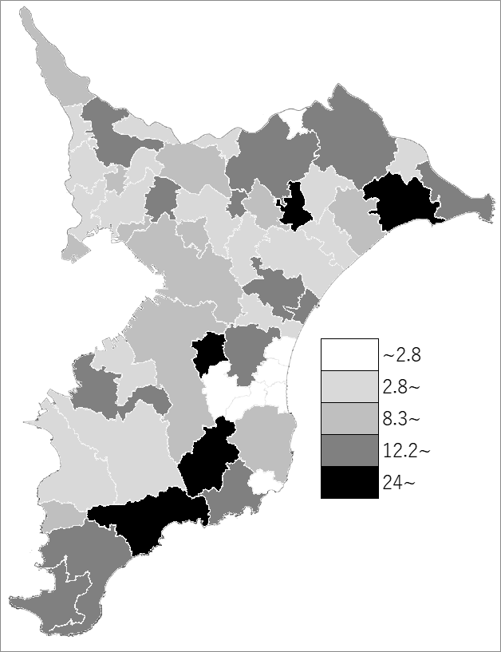
 | 千葉県の推移
 | 病床数（右軸） | 指標
令和元年 | 61542 | 9.8
令和2年 | 61940 | 9.9
令和3年 | 61802 | 9.8
令和4年 | 61783 | 9.8
令和5年 | 61766 | 9.8

《備 考》 ・資料出所 健康福祉指導課 ・算出方法 病床数÷常住人口（R5.10.1） 注）病床数は、病院と一般診療所の合計です。

